Sheet1
1 | JNI |  | Java Native Interface

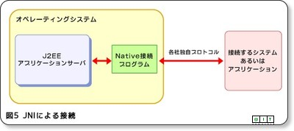

 | ・煩雑で、なじまないコーディングを強いられる。
 | ・メソッドのマッピングやデータのマッピングに追われてしまい、肝心なビジネスロジックに集中できない。
 | ・利用のハードルは高く、トータルではシステム開発の生産性が低くなる。
 | ・システム全体の保守性低下が発生します。

2 | JNA |  | Java Native Access

 | 直接JNIを利用せず、Javaプログラムが簡単にネイティブライブラリ（.dll、あるいは、.so）を共有する方法を提供するライブラリです。

 | 機能的には、.NETのP/Invoke（Platform Invoke）や、Pythonのctypesと類似しています。
 | 特別処理が必要となる配列などの複雑なデータ型を使う一部のAPIを除けば、C/C++のコードを書かず、
 | JavaプログラムがネイティブライブラリAPIを呼び出せるので、システム開発の生産性も向上しますし、
 | 保守性が低下することもありません。

 | 1 | JNIをベースに

 |  | JNAは、JNIをベースとしています。従って、性能面ではJNIよりオーバーヘッドが多いと思われます。
 |  | しかし、JNAの内部実装では、データ型の変換は最適化されていますので、JNIを用いる自前実装より、必ず劣るとはいえません。

 | 2 | JNAの主な機能

 |  | クロスプラットフォームや言語間の呼び出しには、データ型のマッピングとメソッド（関数）のマッピングが、主な実装処理です。
 |  | JNAは、開発者の負担を軽減するために、以下の主な機能を提供し、強くサポートしてくれます。

 |  | 1 | ネイティブライブラリのマッピング
 |  | 2 | ネイティブメソッド（API）のマッピング
 |  | 3 | データのマーシャリング（各プログラミング言語のネイティブなデータ表現を共通データ形式に変換する処理）

 |  | データのマーシャリングでは、ほとんどのプリミティブなデータ型は自動的にマッピングしてくれます。
 |  | しかし、配列型やネスト構造のデータ型などは、CとJavaの配列に対する実装方法の差異があるので、データをマッピングするための
 |  | 補助ユーティリティを利用して自前で実装する必要があります。

